projektová dokumentace
 | ODKAZ
Název stránky: | femboycraft.cz
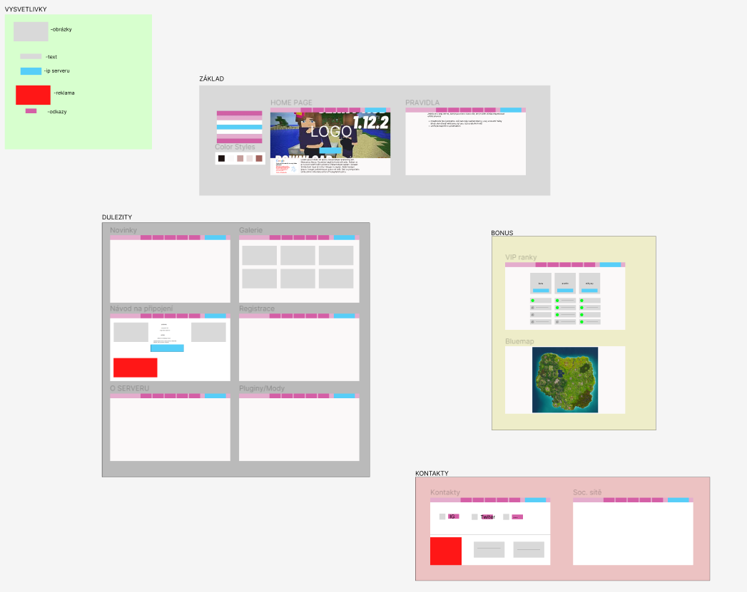
Návrh stránky | https://www.figma.com/file/x248lP4iDbzCaMJdGDcnRH/Untitled?type=design&node-id=0-1&mode=design&t=fBuEvj0H6Eg5hrjw-0 | Fasora, Kníže, Bartoš, Pohorelec,Jegla

Pravidla: | pravidla.docx

Reklama: | Reklama.docx

kód:

Disocrd | https://discord.gg/xqtdnnb6

Stránka | http://femboycraft.rf.gd/?i=1

soubory a foto
